DRE
 | Mês | Ano
 | 11 | 2015

Receitas | Mês atual | Acumulado no ano
 | Valor | Valor
(A) Vendas líquidas | 3,584,850.00 | 30,085,700.00

Despesas | Mês atual | Acumulado no ano
 | Valor | Valor
(B) (-) Despesas operacionais | 164,515.84 | 1,505,233.99
Folha | 68,864.00 | 538,800.00
Comissão Vendas | 35,848.50 | 300,857.00 | acumulado
Publicidade | 15,000.00 | 165,000.00
Aluguel | 10,000.00 | 110,000.00
Comunicação e TI | 30,860.00 | 346,966.00
Energia Elétrica | 3,943.33 | 43,610.98
(C) Lucro/Prejuízo Operacional (A-B) | 3,420,334.17 | 28,580,466.02

(D) (-)Impostos | 358,485.00 | 3,008,570.00 | agrupar
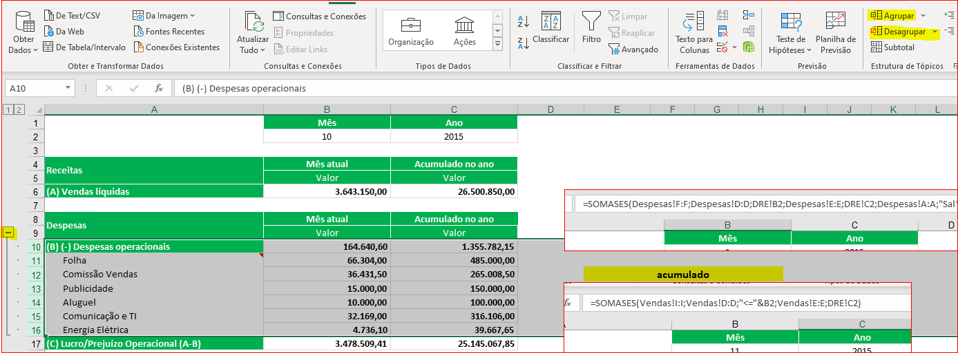
Resultado | Mês atual | Acumulado no ano
 | Valor | Valor
(E) Lucro/Prejuízo Líquido (C-D) | 3,061,849.17 | 25,571,896.02

